상품제안서
쓰리세븐 돔케이스 네일케어 6종세트 | 상품코드: S42386

 |  |  |  |  |  |  | 02-713-8555 | www.synergygift.co.kr
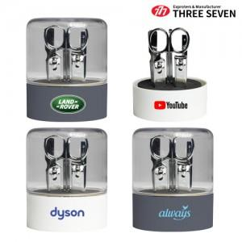 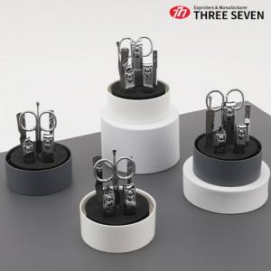

【상세/제작정보】

【인쇄/포장옵션】 | 실크, 레이저, DTF인쇄 / 포장지포장

【공급단가】 | 수량 | 50~ | 100~ | 300~ | 1,000~ | 5,000~
*VAT별도 | 화이트 | 6,020원 | 5,840원 | 5,520원 | 5,330원 | 5,100원
 | 그레이 | 6,020원 | 5,840원 | 5,520원 | 5,330원 | 5,100원

【상품 URL】 | https://www.synergygift.co.kr:443/src/goods_detail.php?gdno=42386

